Taul1
SUOMEN SCHIPPERKEKERHO RY
VUODEN JUNIORI

Huom! Täytä ainoastaan vihreitä kenttiä

 | Koiran virallinen nimi:
 | Omistajan nimi:
 | Sähköposti:

 | PAIKKA & PVM | KV/NORD/ | SIJOITUS JUK ERI + SA |  | Voitetut | JUN ROP/VSP |  | YHTEENSÄ
 |  | RN/ER | 1 - 4 + SA | pisteet | koirat | Tulos | pisteet
 | Esimerkkirivi 1 | NORD | JUK1 + SA | 5 | 3 | ROP | 4 | 12
 | Esimerkkirivi 2 | KV | JUK2 + SA | 5 | 1 |  |  | 6
1 |  |  |  |  |  |  |  | 0
2 |  |  |  |  |  |  |  | 0
3 |  |  |  |  |  |  |  | 0
4 |  |  |  |  |  |  |  | 0
5 |  |  |  |  |  |  |  | 0
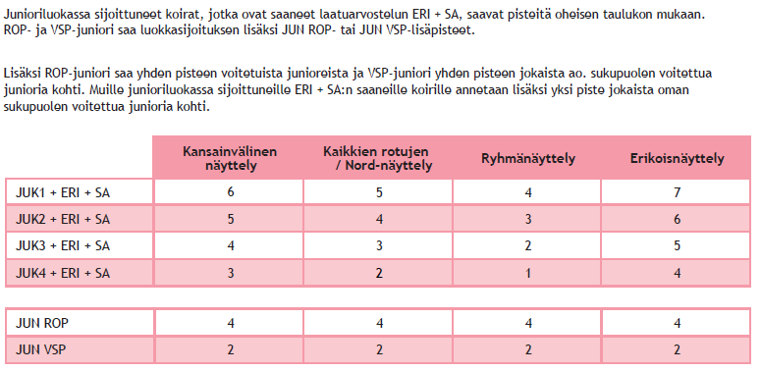
 |  |  |  |  |  |  |  | 0

